No6、No7
④_面積変動_カスタム仕様_REV03 10ページの【接地形状切出し図…接地形状が全部（ALL）のタイプ】の図

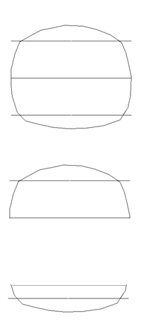

 | All…閉図形になっているストリング形状

 | One side…半円上ストリング形状

 | Bottom side…１／４円ストリング形状

No.18 バルーンについて
＜AutoCADとMechanicalでの機能の違い＞
AutoCADの注釈メニュー

引出線のみでバルーン
メニューがない

AutoCADMechanicalの注釈メニュー

引出線とは別にバルーンメニューがある

No19
FontNameとgm_nameの関係

刻印文字登録する際にFontName、FontCategory1、FontCategory2、Charactername1、Caractername2の項目を結合して、DB内ではgm_nameとして登録されています。
FontCategory1、FontCategory2、Charactername1、Caractername2を使用して一意の文字コードを作成しております。

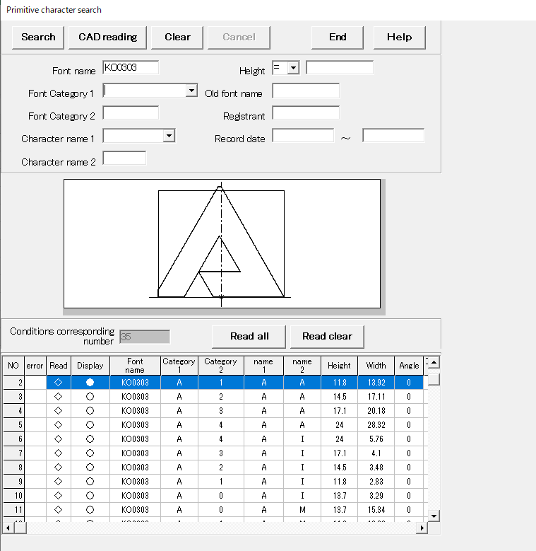

dbo_gz_kanri
flag_delete | id | no1 | no2 | comment | dep_name | entry_name | entry_date | gm_num | gm_name001 | gm_name002 | gm_name003 | gm_name004 | gm_name005 | gm_name006 | gm_name007 | gm_name008 | gm_name009 | gm_name010 | gm_name011 | gm_name012 | gm_name013 | gm_name014 | gm_name015 | gm_name016 | gm_name017 | gm_name018 | gm_name019 | gm_name020 | gm_name021 | gm_name022 | gm_name023 | gm_name024 | gm_name025 | gm_name026 | gm_name027 | gm_name028 | gm_name029 | gm_name030 | gm_name031 | gm_name032 | gm_name033 | gm_name034 | gm_name035 | gm_name036 | gm_name037 | gm_name038 | gm_name039 | gm_name040 | gm_name041 | gm_name042 | gm_name043 | gm_name044 | gm_name045 | gm_name046 | gm_name047 | gm_name048 | gm_name049 | gm_name050 | gm_name051 | gm_name052 | gm_name053 | gm_name054 | gm_name055 | gm_name056 | gm_name057 | gm_name058 | gm_name059 | gm_name060 | gm_name061 | gm_name062 | gm_name063
0 | KO | 303 | 0 | TRAMPIO(ベタ） | M | 5153 | 1997-06-04 | 35 | KO0303A0AA | KO0303A1AA | KO0303A2AA | KO0303A3AA | KO0303A4AA | KO0303A0AI | KO0303A1AI | KO0303A2AI | KO0303A3AI | KO0303A4AI | KO0303A0AM | KO0303A1AM | KO0303A2AM | KO0303A3AM | KO0303A4AM | KO0303A2AO | KO0303A0AO | KO0303A1AO | KO0303A3AO | KO0303A4AO | KO0303A0AP | KO0303A1AP | KO0303A2AP | KO0303A3AP | KO0303A4AP | KO0303A0AR | KO0303A1AR | KO0303A2AR | KO0303A3AR | KO0303A4AR | KO0303A0AT | KO0303A1AT | KO0303A2AT | KO0303A3AT | KO0303A4AT

No27
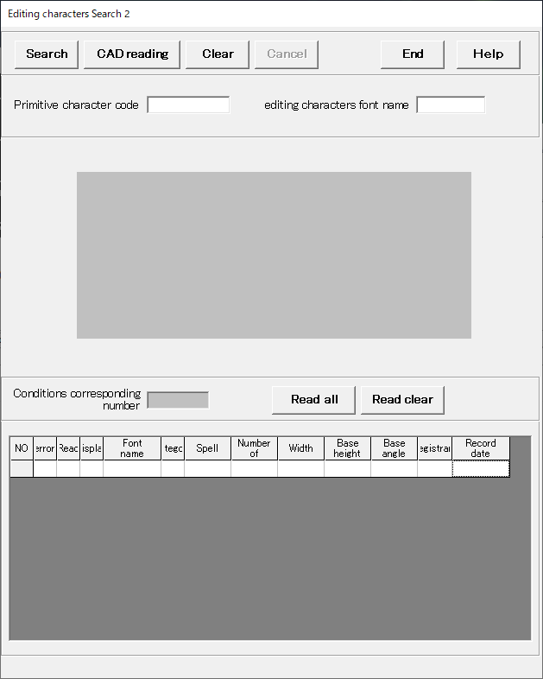

「SafetyWarning」のダイアログ
(A)=1
(B)=2
(C)=3
(D)=4
(E)=5
(F)=6
(G)=7
を入力した場合

<出力>
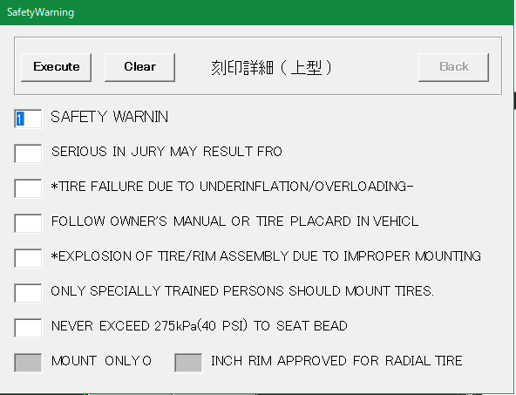
SAFETY WARNING
SERIOUS IN JULY MAY RESULT FORM:
*TYRE FAILURE DUE TO UNDERINFLATION/OVERLOADING--
FOLLOW OWNER'S MANUAL OR TIRE PLACARD IN VEHICLE:
*EXPLOSION OF TIRE/RIM ASSEMBLY DUE TO IMPROTER MOUNTING--
ONLY SPECIALLY TRAINED PERSONS SHOULD MOOUNT TIRES.
NEVER EXCEED 40 PSI(275KPA) TO SEAT BEADS.

(A)

(B)
(C)

(D)
(E)
(F)
<出力>
(G)
SAFETY WARNING
FOLLOW OWNER'S MANUAL OR TIRE PLACARD IN VEHICLE:
*EXPLOSION OF TIRE/RIM ASSEMBLY DUE TO IMPROTER MOUNTING--
SERIOUS IN JULY MAY RESULT FORM:
*TYRE FAILURE DUE TO UNDERINFLATION/OVERLOADING--
ONLY SPECIALLY TRAINED PERSONS SHOULD MOOUNT TIRES.
NEVER EXCEED 40 PSI(275KPA) TO SEAT BEADS.
(H)

(A)=1
(B)=4
(C)=5
(D)=2
(E)=3
(F)=6
(G)=7
を入力した場合

No41
